备料清单封面
 | CSP卓越维保有限公司 |  |  |  |  |  |  |  | 表内红色字体处为封面需输入内容，其他各清单对应与封面自动连接，连接如下表：
 |  备 料 清 单 |  |  |  |  |  |  | 版本号： | 自动连接： | 版本号、 | 工程名称、 | 工程编号 | 是否有
 |  |  |  |  |  |  |  |  | 手动输入： | 立 项 号、 | 结构形式、 | 油漆分类做法、 | 日期
 |  |  |  |  |  |  |  | 【REV0】

 | 工 程 名 称： | 项目名称-内容简写 |  |  | 立 项 号： | **** |  |  | 结构形式常见有： | 门式刚架 | 框架结构 | 桁架结构 | 钢混结构
 | 工 程 编 号： | 项目编号 |  |  | 结构形式： | **** |  |  |  | 设备支架 | 零星结构 | （待续） | （待续）

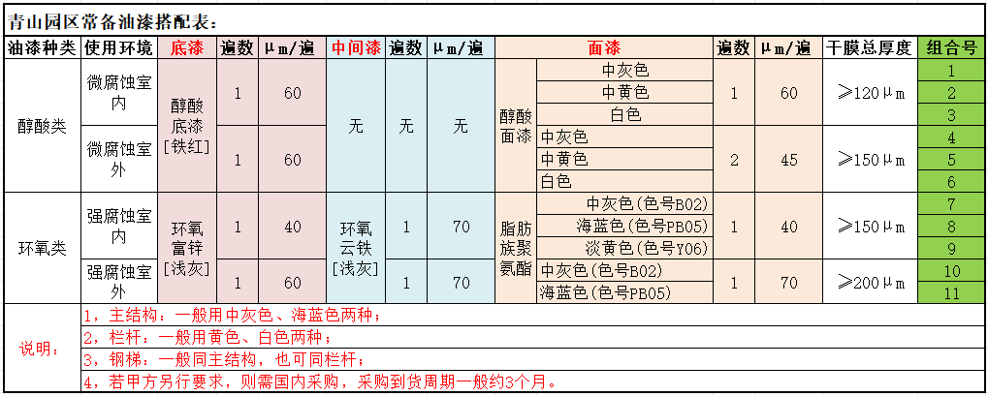
 | 清单组成： | 序号 | 清单名称 | 内容 | 数量 | 单位 | 总重（T） | 是否有
 |  | 1 | 主材 | (板材、型材、外购材料) | 1.00 | kg | 0.003 | √
 |  | 2 | CD材料 | (C型钢、D圆钢拉条) | 2.00 | kg |  | √
 |  | 3 | 螺栓 | (螺栓、拉条螺母垫片) | 3.00 | 套 | 0.001 | √
 |  | 4 | 栓钉 | (圆头栓钉) | 4.00 | 套 | 0.001 | √
 |  | 5 | 瓦片 | (屋面瓦、墙面瓦、楼承板、自攻钉) | 5.00 | ㎡ | / | √
 |  | 6 | 锚栓与螺母 | (柱脚锚栓螺母) | 6.00 | 颗 | / | √
 |  |  |  |  |  |  |  |  | 其他油漆备用文字
 | 油漆分类做法： | 主结构 | （无） |  |  |  |  |  | 油漆标准1（环氧+聚氨酯）： | 1.[底漆]：环氧富锌, 颜色：浅灰色，涂刷2遍(35μ/遍)，厚度共计：70μm； 2.[中漆]：环氧云铁, 颜色：浅灰色，涂刷3遍(35μ/遍)，厚度共计：110μm； 3.[面漆]：脂肪族聚氨酯，颜色：中灰色(色号B02)/海蓝色(色号PB05)/淡黄色(色号Y06)，涂刷3遍，厚度共计：100μm； 4.干膜总厚度≥280μm。 |  |  |  |  | 淡黄色(色号Y06)常用于栏杆
 |  | 钢梯 | （无） |  |  |  |  |  | 油漆标准2（环氧+氯化橡胶）： | 1.[底漆]：环氧富锌，颜色：浅灰色，涂刷1遍(45μ/遍),厚度共计：45μm ； 2.[中漆]：环氧云铁，颜色：浅灰色，涂刷2遍(45μ/遍),厚度共计：90μm； 3.[面漆]：氯化橡胶，颜色：灰色(色号RAL7037)，涂刷2遍(45μ/遍),厚度共计：90μm； 4.干膜油漆总厚度≥240μm。
 |  | 栏杆 | （无） |  |  |  |  |  | 油漆标准3（醇酸）： | 1.[底漆]：醇酸，颜色：铁红色，涂刷2遍(35μ/遍),厚度共计：70μm； 2.[面漆]：醇酸，颜色：中灰/中黄色/白色，涂刷2遍(35μ/遍),厚度共计：70μm； 3.干膜油漆总厚度≥125μm。 |  |  |  |  | 中黄色/白色常用于栏杆
 |  | 其他特殊构件 | （无） |  | （无） |  |  |  | 特殊构件喷漆备选文、图： | 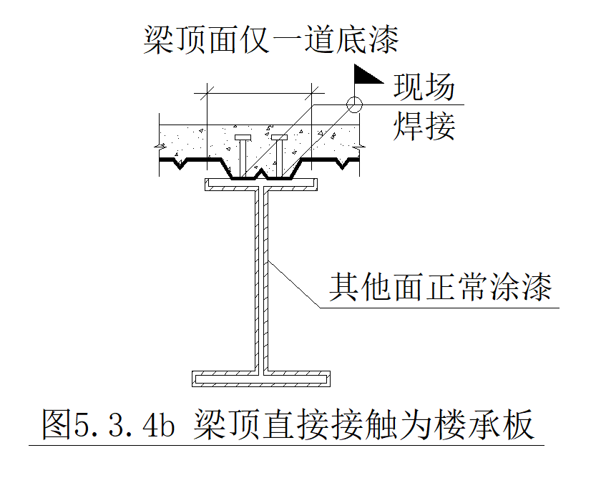 【梁类】:（1）梁顶无栓钉的所有面正常喷漆； （2）梁顶有楼承板现场焊接栓钉的钢梁,钢梁顶面仅喷一道底漆，其他面正常喷漆，详见下图： |  | 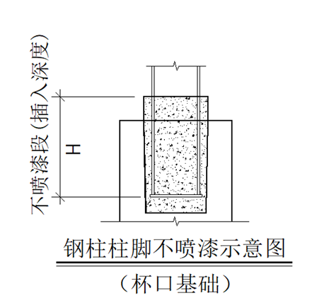 【柱类1】:杯口基础-钢柱底端插入杯口基础段长度H不喷漆，前缀是 GZ2-*的钢柱底返上H=1175mm不喷漆，前缀是GJZ-*、GZ1-*、KFZ-*的钢柱底返上H=1550mm不喷漆，详见下图： |  | 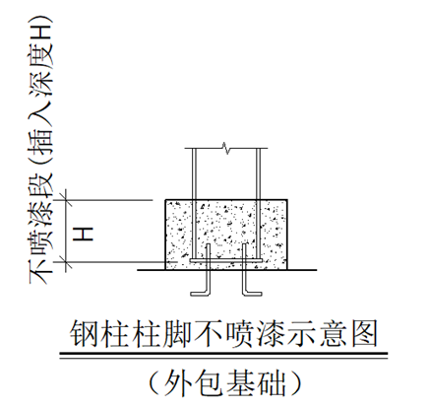 【柱类2】:外包混凝土柱-钢柱外包混凝土段长度H不喷漆，前缀是 GZ2-*的钢柱底返上H=1175mm不喷漆，其他钢柱正常喷漆，详见下图：

 | 建 模 人：
 | （清单编制人）
 | 校 对 人：
 | 审 核 人：
 | 时 间： | 2026-01-01

钢结构技术科
 |  | 模版版次：GJGJSK-2026.1.23版

螺栓
CSP卓越维保有限公司 |  |  |  |  |  |  |  | 螺栓等级
螺栓 |  |  |  | (螺栓、拉条螺母垫片) |  |  | 版本号： | 普通螺栓C | 大六角高强螺栓（HS10.9） | 扭剪型高强螺栓（TS10.9）

 |  |  |  |  |  |  | 【REV0】
 |  |  |  |  |  |  |  | （全螺杆螺纹） | （非全螺杆螺纹） | （非全螺杆螺纹）
工 程 名 称： |  | 项目名称-内容简写 |  |  |  |  |  | 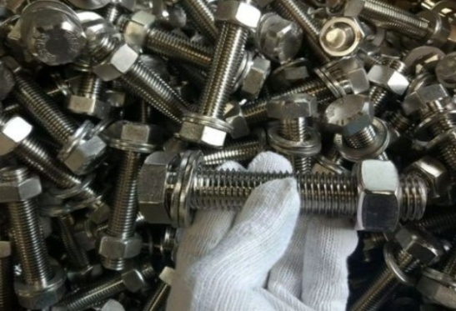 | 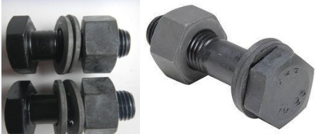 | 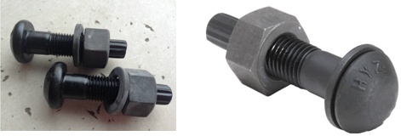
工 程 编 号： |  | 项目编号
序号 | 工地/工厂 | 螺栓等级 | 规格 | 数量(套) | 约单重(kg/套) | 约总重(kg) | 备注
1 | 一、螺栓
2 | 工地 | 无 | 无 | 3 | 0.23 | 0.69 |  |  | 拉条螺母
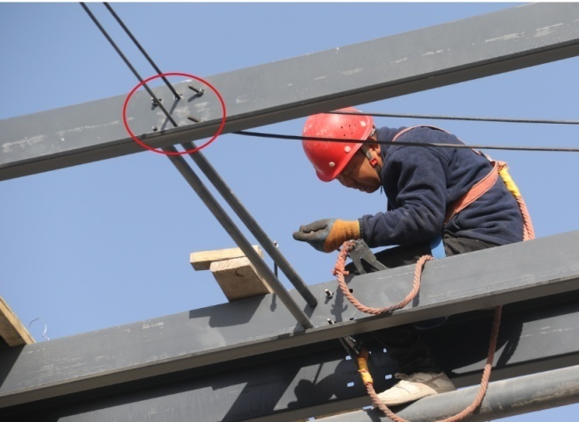
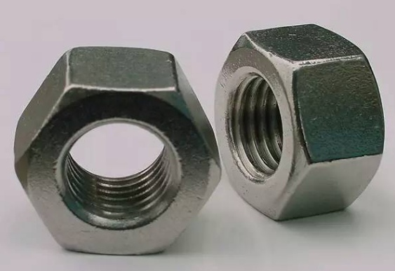
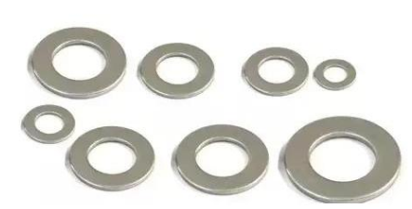
3 | 工地 | 无 | 无 | 0 | 0.23 | 0.00
4 | 工地 | 无 | 无 | 0 | 0.23 | 0.00
5 | 工地 | 无 | 无 | 0 | 0.23 | 0.00
6 | 工地 | 无 | 无 | 0 | 0.23 | 0.00
7 | 工地 | 无 | 无 | 0 | 0.23 | 0.00
8 | 工地 | 无 | 无 | 0 | 0.23 | 0.00
9 | 工地 | 无 | 无 | 0 | 0.23 | 0.00
10 | 工地 | 无 | 无 | 0 | 0.23 | 0.00 |  |  | 圆钢类水撑-柱撑螺母
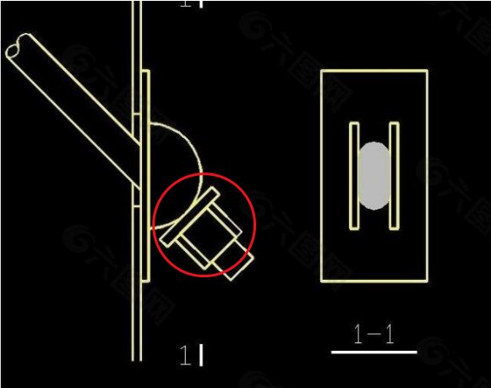
11 | 工地 | 无 | 无 | 0 | 0.23 | 0.00
12 | 工地 | 无 | 无 | 0 | 0.23 | 0.00
13 | 工地 | 无 | 无 | 0 | 0.23 | 0.00
14 | 工地 | 无 | 无 | 0 | 0.23 | 0.00
15 | 工地 | 无 | 无 | 0 | 0.23 | 0.00
16 | 工地 | 无 | 无 | 0 | 0.23 | 0.00
17 | 工地 | 无 | 无 | 0 | 0.23 | 0.00
18 |  |  | 小计： | 3 |  | 0.69 |  | 此行严禁删除！
19 | 二、拉条螺母、圆钢类水撑-柱撑螺母（仅螺母+垫片套件，不含螺杆）
20 | 工地 | 无 | 无 | 0 | 0.12 | 0.00 | 每套配1个螺母+1个垫片
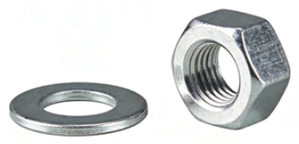
21 | 工地 | 无 | 无 | 0 | 0.12 | 0.00 | 每套配1个螺母+1个垫片
22 | 工地 | 无 | 无 | 0 | 0.12 | 0.00 | 每套配1个螺母+1个垫片
23 |  |  | 小计： | 0 |  | 0.00 |  | 此行严禁删除！
 |  |  | 合计： | 3 |  | 0.69 |  | 此行严禁删除！

瓦片
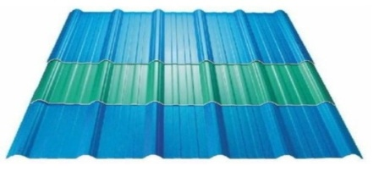
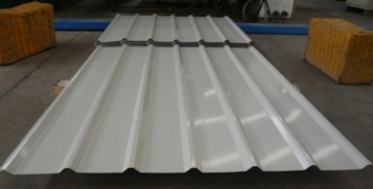
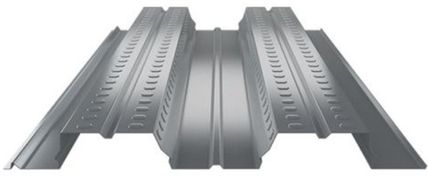
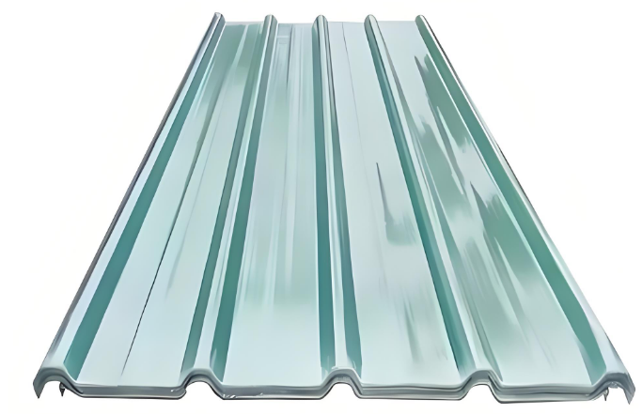
CSP卓越维保有限公司 |  |  |  |  |  |  |  |  |  |  | 屋面板 | 墙面板 | 楼承板 | 阳光板（树脂瓦）
瓦片 |  |  |  | (屋面瓦、墙面瓦、楼承板、自攻钉) |  |  |  |  |  | 版本号：

 |  |  |  |  |  |  |  |  |  | 【REV0】

工 程 名 称： |  | 项目名称-内容简写
工 程 编 号： |  | 项目编号
序号 | 类别 | 名称（颜色） | 型号 | 厂房表面积㎡ | 材质 | 放大系数 | 瓦片面积+10%㎡ | 自攻钉型号 | 自攻钉数量(套) | 备注
1 | 屋面 | 屋面-阳光板(透明色) | YX45-332-996-2mm（透明色） | 5.00 | FRP树脂 | 1.1/0.9 | 6.11 | ST5.5*75 | 31 | (是/否业主自理)
2 |  | 屋面-彩钢板3(不锈钢原色) | YX43-332-996-0.6mm(不锈钢原色) | 0.00 | S30400不锈钢 | 1.1/0.9 | 0.00 | ST5.5*75 | 0 | (是/否业主自理)
3 | 墙面 | 墙面-阳光板(透明色) | YX30-205-1025-2mm（透明色） | 0.00 | FRP树脂 | 1.1/0.9 | 0.00 | ST5.5*38 | 0 | (是/否业主自理)
4 |  | 墙面-横瓦-彩钢板5(不锈钢原色) | YX35-130-910-0.6mm（不锈钢原色） | 0.00 | S30400不锈钢 | 1.1/0.9 | 0.00 | ST5.5*25 | 0 | (是/否业主自理)
5 | 楼面 | 钢楼承板(1.2mm厚） | YX60-311-933-1.2mm(镀锌板) | 0.00 | SGCC 镀锌板 | 1.1/0.9 | 0.00 | / | / | (是/否业主自理)
 |  |  | 合计： | 5.00 |  |  | 6.11 |  | 31 |  | 此行严禁删除！

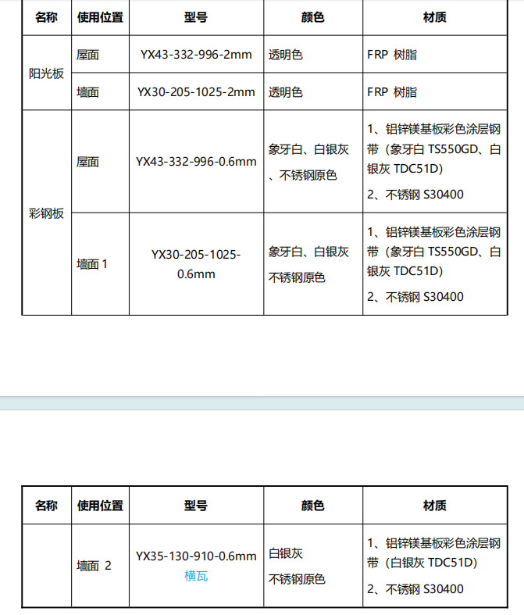
备用文字(禁止修改！)：
序号 | 类别 | 名称（颜色） | 型号 | 材质 |  |  |  | 自攻钉型号
1 | 屋面 | 屋面-阳光板(透明色) | YX45-332-996-2mm（透明色） | FRP树脂 |  |  |  | ST5.5*75
2 |  | 屋面-彩钢板1(象牙白) | YX43-332-996-0.6mm（象牙白） | 铝锌镁基板彩色涂层钢带TS550GD |  |  |  | ST5.5*75
3 |  | 屋面-彩钢板2(白银灰) | YX43-332-996-0.6mm(白银灰) | 铝锌镁基板彩色涂层钢带TDC51D |  |  |  | ST5.5*75
4 |  | 屋面-彩钢板3(不锈钢原色) | YX43-332-996-0.6mm(不锈钢原色) | S30400不锈钢 |  |  |  | ST5.5*75
5 | 墙面 | 墙面-阳光板(透明色) | YX30-205-1025-2mm（透明色） | FRP树脂 |  |  |  | ST5.5*38
6 |  | 墙面-竖瓦-彩钢板1（象牙白） | YX30-205-1025-0.6mm（象牙白） | 铝锌镁基板彩色涂层钢带TS550GD |  |  |  | ST5.5*38
7 |  | 墙面-竖瓦-彩钢板2(白银灰) | YX30-205-1025-0.6mm（白银灰） | 铝锌镁基板彩色涂层钢带TDC51D |  |  |  | ST5.5*38
8 |  | 墙面-竖瓦-彩钢板3(不锈钢原色) | YX30-205-1025-0.6mm(不锈钢原色) | S30400不锈钢 |  |  |  | ST5.5*38
9 |  | 墙面-横瓦-彩钢板4(白银灰) | YX35-130-910-0.6mm（白银灰） | 铝锌镁基板彩色涂层钢带TDC51D |  |  |  | ST5.5*25
10 |  | 墙面-横瓦-彩钢板5(不锈钢原色) | YX35-130-910-0.6mm（不锈钢原色） | S30400不锈钢 |  |  |  | ST5.5*25
11 |  | 钢楼承板(1.0mm厚） | YX60-311-933-1.0mm(镀锌板) | SGCC 镀锌板 |  |  |  | /
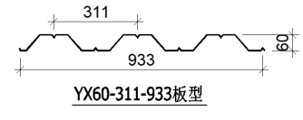
12 |  | 钢楼承板(1.2mm厚） | YX60-311-933-1.2mm(镀锌板) | SGCC 镀锌板 |  |  |  | /

锚栓螺母
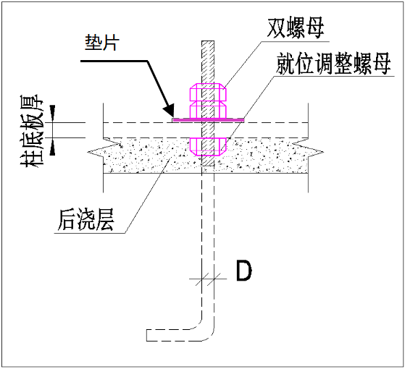
CSP卓越维保有限公司
锚栓与螺母 |  |  |  |  |  |  |  |  | 版本号：

 |  |  |  |  |  |  |  |  | 【REV0】

工 程 名 称： |  | 项目名称-内容简写
工 程 编 号： |  | 项目编号
序号 | 类别 | 锚栓直径规格 | 锚栓材质 | 锚栓件数(件) | 螺母规格 | 螺母数量(颗) | 螺母材质 | 垫圈数量(件) | 备注
 |  |  |  | A |  | （B=A*3） |  | （C=A）
1 | 柱脚 1 | D20 | Q235B | 2 | M20 | 6 | 45#钢 | 2
2 | 柱脚 2 | 无 | 无 | 0 | 无 | 0 | 45#钢 | 0
3 | 柱脚 3 | 无 | 无 | 0 | 无 | 0 | 45#钢 | 0
4 | 柱脚 4 | 无 | 无 | 0 | 无 | 0 | 45#钢 | 0
5 | 柱脚 5 | 无 | 无 | 0 | 无 | 0 | 45#钢 | 0
6 | 柱脚 6 | 无 | 无 | 0 | 无 | 0 | 45#钢 | 0
7 | 柱脚 7 | 无 | 无 | 0 | 无 | 0 | 45#钢 | 0
8 | 柱脚 8 | 无 | 无 | 0 | 无 | 0 | 45#钢 | 0
9 | 柱脚 9 | 无 | 无 | 0 | 无 | 0 | 45#钢 | 0
10 | 柱脚 10 | 无 | 无 | 0 | 无 | 0 | 45#钢 | 0
 |  |  | 合计： | 2 |  | 6 |  | 2 |  | 此行严禁删除！

